NewLoginPage
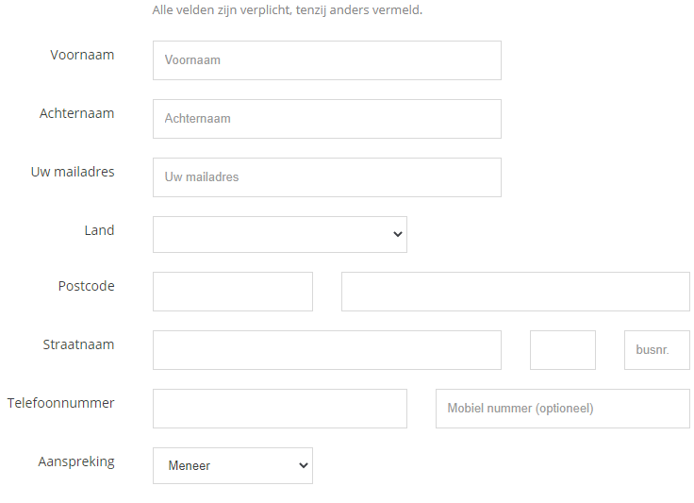

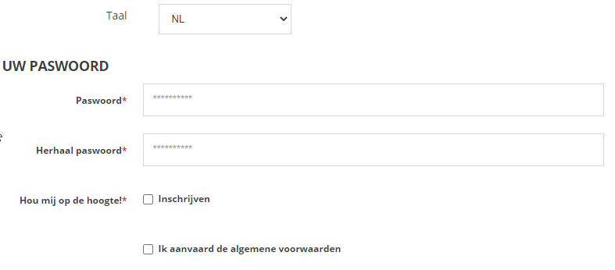

SuppLoginPage
 |  | FC Syntra Genk
 |  |  |  |  |  |  | 1 | A
 |  |  |  |  |  |  | 2 | B
Koopopties: |  |  |  |  |  |  | 3 | C
 |  |  |  |  |  |  | 4 | D
 |  |  |  |  |  |  | 6 | F
Abonnement: | Tribune: | EE | Rij | D | Zit | D |  | G
 |  |  |  |  |  |  |  | H
Business Seats: Gelieve hiervoor te bellen naar onze VIP Lounge Ambassador op het nummer 089/11.22.33 |  |  |  |  |  |  |  | I
 |  |  |  |  |  |  |  | J
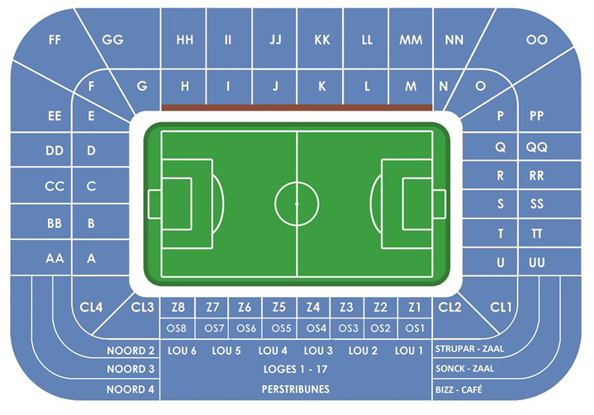
 |  |  |  |  |  |  |  | K
Tickets: | Aantal: | 3 |  |  |  |  |  | L
 |  |  |  |  |  |  |  | M
 |  |  |  |  |  |  |  | N
 |  |  |  |  |  |  |  | O
Overzicht hoeveel te betalen |  |  |  |  |  |  |  | P
 |  |  |  |  |  |  |  | Q
 |  |  |  |  |  |  |  | R
 |  |  |  |  |  |  |  | S
 |  |  |  |  |  |  |  | T
 |  |  |  |  |  |  |  | U
 |  |  |  |  |  |  |  | AA
 |  |  |  |  |  |  |  | BB
 |  |  |  |  |  |  |  | CC
 |  |  |  |  |  |  |  | DD
 |  |  |  |  |  |  |  | EE
 |  |  |  |  |  |  |  | FF
 |  |  |  |  |  |  |  | GG
 |  |  |  |  |  |  |  | HH
 |  |  |  |  |  |  |  | II
 |  |  |  |  |  |  |  | JJ
 |  |  |  |  |  |  |  | KK
 |  |  |  |  |  |  |  | LL
 |  |  |  |  |  |  |  | MM
 |  |  |  |  |  |  |  | NN
 |  |  |  |  |  |  |  | OO
 |  |  |  |  |  |  |  | PP
 |  |  |  |  |  |  |  | QQ
 |  |  |  |  |  |  |  | RR
 |  |  |  |  |  |  |  | SS
 |  |  |  |  |  |  |  | TT
 |  |  |  |  |  |  |  | UU

